Sheet1
欧林无线充报价

名称 | 颜色 | 图片 | 参数 | 价格（套料） | 配件 | 备注

贴皮无线充 | 灰色 蓝色 棕色 |  | ●材质：ABS塑胶加贴片 ●表面：贴片 ●转换线路：70% ●输入:5V,1.3A ●输出:5V,800mA ●内置过充、过放、短路保护功能 ●发射距离：表面5mm ●尺寸:71*10mm 重量：38g 主板方案：国产方案 | 10.5元 | 主板，线圈，外壳 | 有外观专利

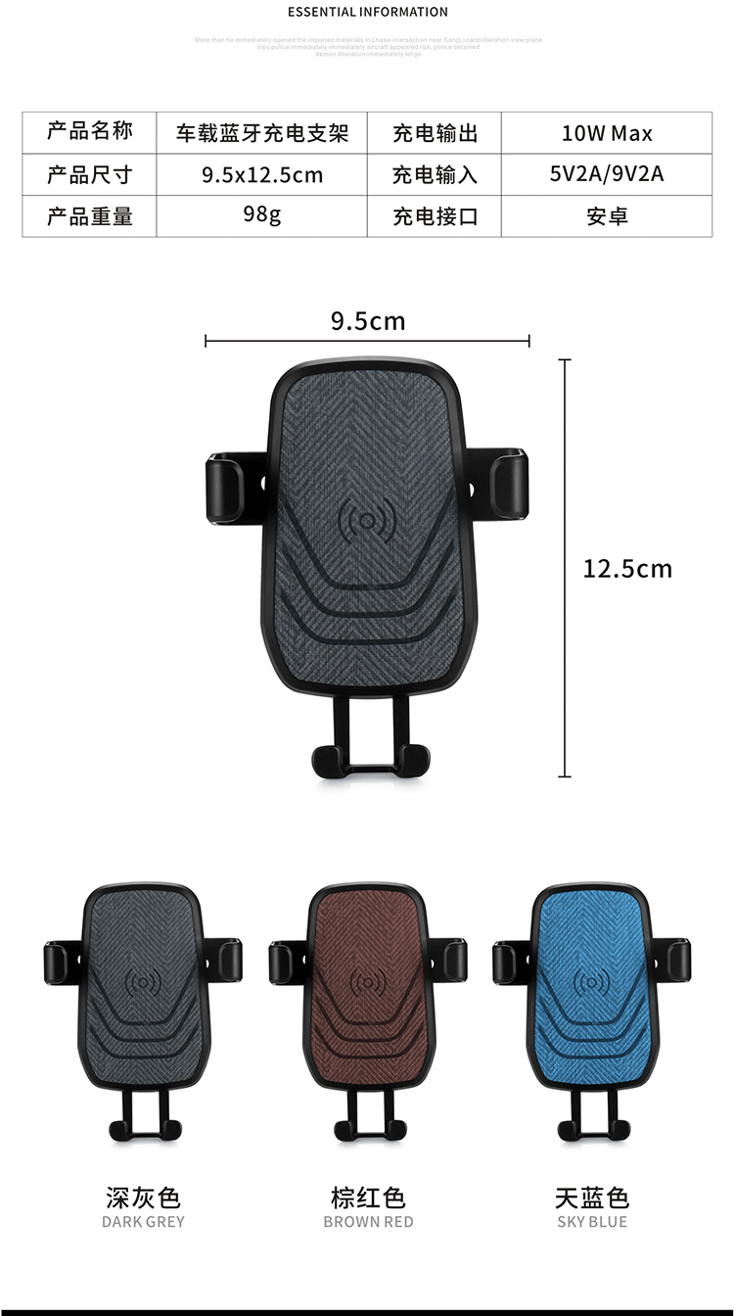
车载支架无线充 | 灰色 蓝色 棕色 | 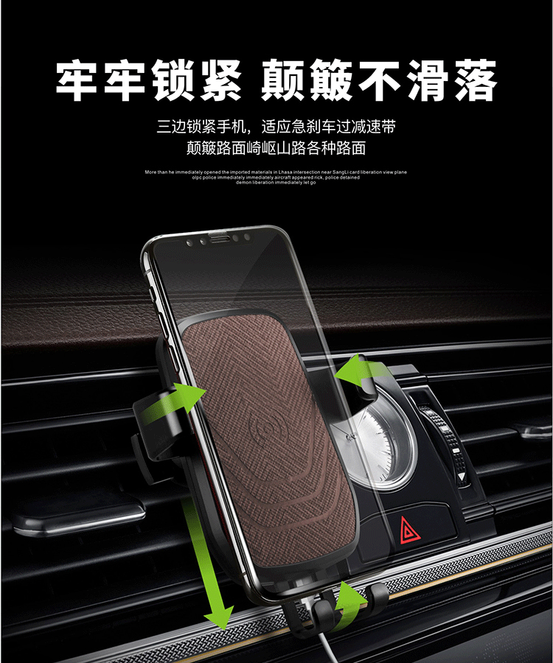 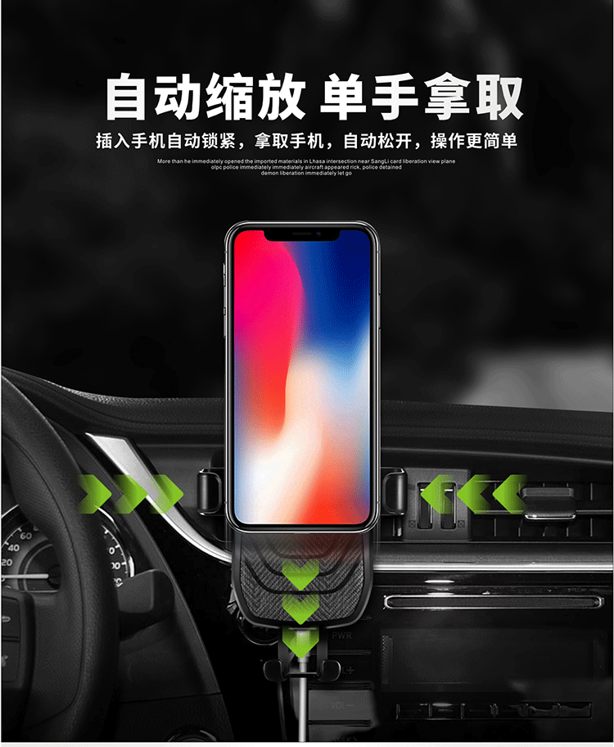 | ●材质：ABS塑胶 ●表面：贴皮 ●电芯: ●输入:9V,1.6A ●输出:9V,1A ●内置过充、过放、短路保护功能 ●LED照明功能 | 26元 | 主板，线圈，外壳 （包装加1元） | 主板，线圈，外壳

无线充移动电源 | 黑色 白色 | 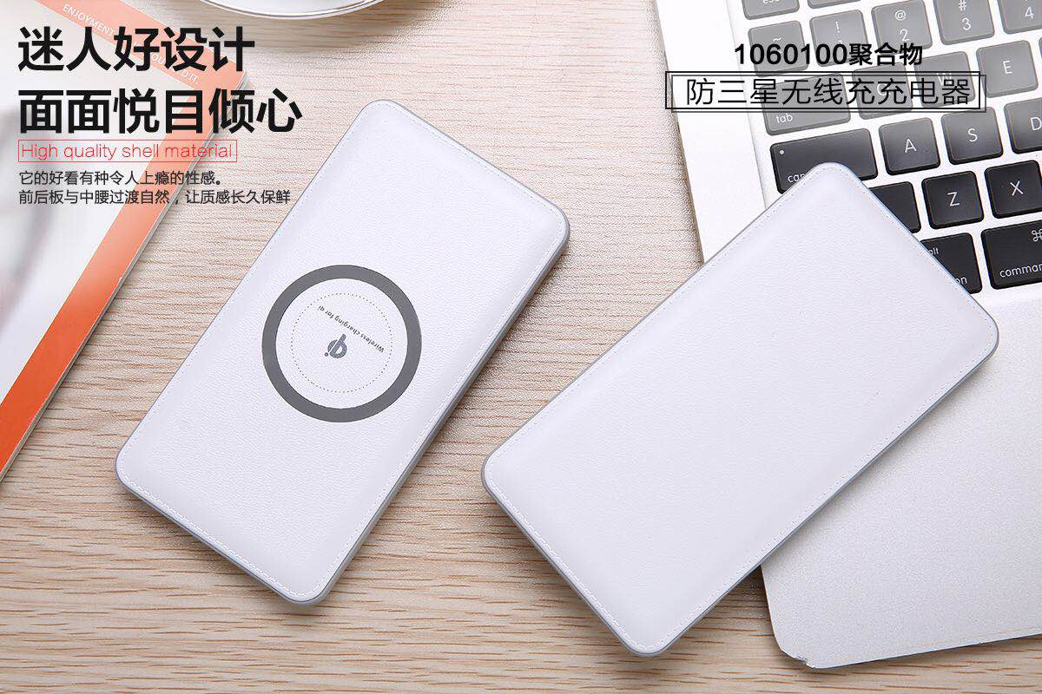 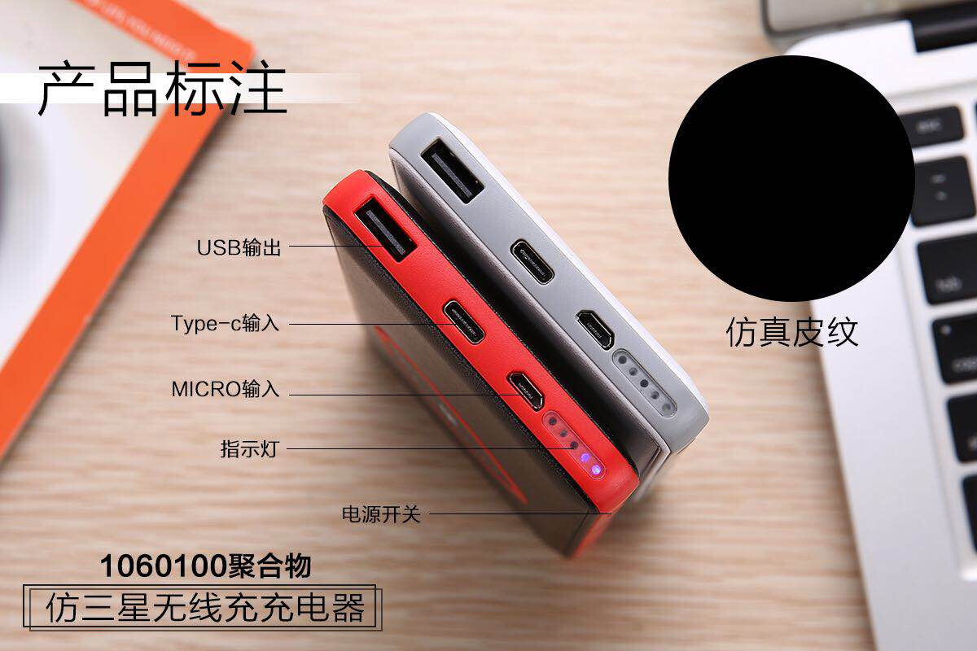 | ●材质：塑胶+电镀 ●表面：仿皮纹 ●电芯:1060100 ●输入:5V,2A ●输出:5V/2A ●内置过充、过放、短路保护功能 ●尺寸:143*74*13mm 容量：8000毫安 方案：国产方案 | 18.5元 | 主板，线圈，外壳 | 主板，线圈，外壳

